1.IDENTIFICACION
INFORMACIÓN GENERAL |  | INFORMACIÓN DEL ESTUDIO RESPECTIVO
 |  | NODO NÚMERO |  |  |  |  | 23647
 |  | INFORME NÚMERO |  |  |  |  | 1169
CONTRATISTA | UNIÓN TEMPORAL MOVILIDAD 2014 | ORDEN DE TRABAJO No. |  |  |  |  | PROGRAMACION BASICA
 |  | FECHA DE LA ORDEN DE TRABAJO |  |  |  |  | -
 |  | FECHA DE LA TOMA DE INFORMACIÓN |  |  |  |  | 170714
 |  | DÌA DE LA SEMANA
OBJETO DEL CONTRATO | REALIZAR LA TOMA DE INFORMACIÓN DE CAMPO, COMO INSUMO DEL PROGRAMA DE MONITOREO, SEGUIMIENTO Y PLANEACIÓN DEL TRÁNSITO Y EL TRANSPORTE DE BOGOTA D.C | TIPO DE ESTUDIO |  |  |  |  | VOLÚMENES POR TIPO DE VEHÍCULO
 |  | NOMBRE DEL ARCHIVO |  |  |  |  | 23647_AK_70_X_AC_63_140717_VOL.xlsx
 |  | CÓDIGO DEL ESTUDIO |  |  |  |  | VOL
 |  | LUGAR DE LA TOMA DE INFORMACIÓN
NÚMERO DE CONTRATO | 2072-2013 | COORDENADA X |  |  |  |  | LONGITUD
 |  | COORDENADA Y |  |  |  |  | LATITUD

FECHA DE INICIO DEL CONTRATO | 22-01-2014 | PROFESIONALES RESPONSABLES
 |  | CONSULTOR (DIRECTOR) |  |  |  |  | ING. MSC. SANDRA LUCIA NAVAS TEQUIA
 |  | CONSULTOR (COORDINADOR GENERAL) |  |  |  |  | ING. MSC. LUIS FERNANDO RUBIANO BARRERO
INTERVENTORÍA | UNIVERSIDAD NACIONAL DE COLOMBIA | CONSULTOR (EXPERTO EN TRÁNSITO Y TRANSPORTE) |  |  |  |  | ING. ESP. DIANA PAOLA PARADA
 |  | CONSULTOR (ING ANÀLISIS) |  |  |  |  | ING. GONZALO LOPEZ
 |  | INTERVENTORÍA (DIRECTOR) |  |  |  |  | ING. MSC. ARTURO ZARATE
 |  | INTERVENTORÍA (ESPECIALISTA) |  |  |  |  | ING. MSC. WILLIAM CASTRO
 |  | INTERVENTORÍA (RESIDENTE) |  |  |  |  | ING. JOSÉ EDWIN TORRES
OBJETO DEL CONTRATO | INTERVENTORÍA TÉCNICA, ADMINISTRATIVA Y FINANCIERA PARA LA TOMA DE INFORMACIÓN DE CAMPO COMO INSUMO DEL PROGRAMA DE MONITOREO, SEGUIMIENTO Y PLANEACIÓN DEL TRÁNSITO Y TRANSPORTE DE BOGOTÁ D.C. | SUPERVISOR SECRETARIA MOVILIDAD |  |  |  |  | ING. FABIAN GONZALEZ

 |  | VERSIONES DEL ESTUDIO
 |  | NÚMERO |  | FECHA | OBSERVACIONES
NÚMERO DE CONTRATO | 2072-2013 | Versión 0 |  | 24/07/14
 |  | Versión 0 |  | 28/07/14 | SE ATENDIERON OBSERVACIONES DE INTERVENTORÍA SEGÚN OFICIO FI-INT-CMTTUB14-377-14, SE DA RESPUESTA MEDIANTE OFICIO N° ICV-187-C-674. En la hoja 2. BASE, se revisó los volúmenes para los movimientos y periodos señalados, para el movimiento movimiento 2 en automóviles a las 07:30, 08:15, 13:15 y movimiento 4 en automóviles a las 11:00 y 16:15 horas, no se presenta suceso alguno del porqué de las variaciones presentadas debido a que así se comportó el flujo vehicular durante la jornada. En la hoja 4. RESULTADOS, en la gráfica No 1, se aclara que se está presentando la hora de máxima demanda para el período 1, posiblemente la no aparición de la etiqueta se debe al sistema operativo o configuración del pc.
 |  | Versión 1
FECHA DE INICIO DEL CONTRATO | 21-01-2014 | Versión 2

 |  | DESCRIPCIÓN DE LA TOMA DE INFORMACIÓN
 |  | TIPO DE VEHÍCULO | FACTOR DE EQUIVALENCIA | MOVIMIENTOS AFORADOS |  |  | No. DE PERÍODOS | HORA
ESQUEMA |  |  |  | ACCESO | LENTA | RÁPIDA | HORARIO DEL PERÍODO No. 1 | 22:00-06:00
 |  | L | 1 | NORTE |  |  | HORARIO DEL PERÍODO No. 2 | 06:00-14:00
 |  | C | 2 | SUR | 2 |  | HORARIO DEL PERÍODO No. 3 | 14:00-22:00
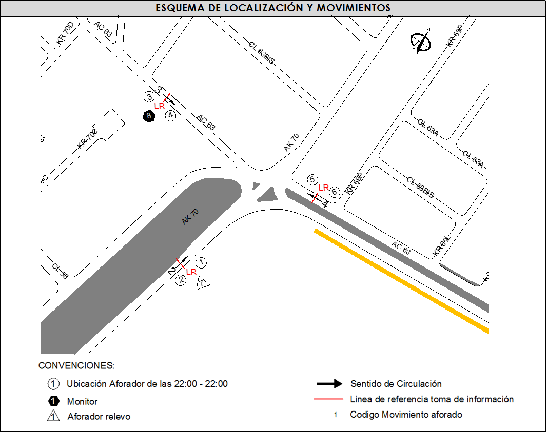
 |  |  |  | OCCIDENTE | 3 |  | No. DE HORAS TOMADAS | 24
 |  | BT | 2 | ORIENTE | 4 |  | HORARIO DE LA TOMA DE INFORMACIÓN | 22:00-22:00
 |  | B | 2 |  |  |  | No. DE EQUIPOS UTILIZADOS | 8
 |  |  |  | OBSERVACIONES DE LA TOMA DE INFORMACIÒN
 |  | AL | 2 | OBSERVACION |  |  |  |  | ACCESO
 |  | AT | 2.5 | EN EL PERIODO DE 06:15 A 08:00 SE EVIDENCIA UN AUMENTO EN EL VOLUMEN DE BICICLETAS POR PERSONAS QUE SE DESPLAZAN A SU LUGAR DE TRABAJO O ESTUDIO EN ESTE TIPO DE VEHÍCULO, Y EN EL PERIODO DE 16:15 A 18:45 POR REGRESO A CASA. |  |  |  |  | TODOS
 |  | BA | 2.5
 |  | ESP | 2
 |  | INT | 2
 |  | C2P | 2.5
 |  | C2G | 2.5
 |  | C3-C4 | 2.5
 |  | C5 | 2.5
 |  | >C5 | 2.5
 |  | M | 0.5
 |  | BIC | 0.3

 |  | ANALISIS PUNTUAL
 |  | LA INTERSECCIÓN DE LA AVENIDA CARRERA 70 CON AVENIDA CALLE 63 SE ENCUENTRA UBICADA EN EL SECTOR NOROESTE DE LA CIUDAD EN LA LOCALIDAD DE ENGATIVA. LA AVENIDA CARRERA 70 (AVENIDA ROJAS) PERMITE LA CIRCULACIÓN EN SENTIDO ORIENTE - OCCIDENTE Y VICEVERSA Y ESTÁ CONFORMADA POR DOS CALZADAS PARA TRÁFICO MIXTO (INCLUYE TPC), CADA UNA CON DOS CARRILES DE CIRCULACIÓN HASTA EMPATAR CON LA AVENIDA CALLE 63, CONVIRTIÉNDOSE EN UNA VÍA DE UNA SOLA CALZADA CON DOS CARRILES DE CIRCULACIÓN EN SENTIDO SUR-NORTE. LA AVENIDA CALLE 63 (AVENIDA JOSÉ CELESTINO MUTIS), ESTÁ CONFORMADA POR DOS CALZADAS PARA TRÁFICO MIXTO (INCLUYE TPC), PERMITE LA CIRCULACIÓN EN SENTIDO ORIENTE - OCCIDENTE Y VICEVERSA, HASTA EMPATAR CON LA AVENIDA CARRERA 70, CONVIRTIÉNDOSE EN UNA VÍA DE UNA SOLA CALZADA CON DOS CARRILES DE CIRCULACIÓN EN SENTIDO OCCIDENTE-ORIENTE. EL VOLUMEN TOTAL AFORADO DURANTE EL DÍA FUE DE 66.595 VEHÍCULOS MIXTOS, COMPUESTOS DE LA SIGUIENTE MANERA: EL 68,3 % CORRESPONDEN A VEHÍCULOS LIVIANOS, EL 18,2% MOTOS, EL 8,1% TRANSPORTE PÚBLICO COLECTIVO (COLECTIVOS, BUSETA / BUSETON, BUSES) Y EL 3,0% A VEHÍCULOS DE CARGA. LOS PERÍODOS DE MÁXIMA DEMANDA SE PRESENTAN ENTRE LAS 06:45 Y LAS 07:45 HORAS, Y ENTRE LAS 17:30 Y LAS 18:30 HORAS. LA HORA PICO TOTAL DE LA INTERSECCIÓN SE REGISTRA ENTRE LAS 06:45 Y LAS 07:45 HORAS, PERIODO EN EL QUE SE MOVILIZA UN TOTAL DE 4.896 VEHÍCULOS MIXTOS, DE LOS CUALES EL 62,0 % CORRESPONDE A VEHÍCULOS LIVIANOS, EL 23,1 % A MOTOS, EL 7,9 % A TRANSPORTE PUBLICO COLECTIVO Y MASIVO, EL 4,1% A BICICLETAS Y FINALMENTE LOS CAMIONES CON UNA PARTICIPACIÓN DEL 2,9%.

 |  | REGISTRO FOTOGRÁFICO
 |  | 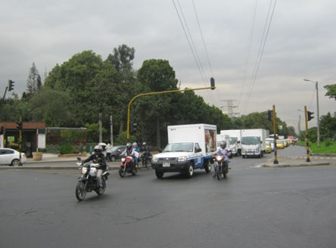

 |  | ACCESO SUR

 |  | 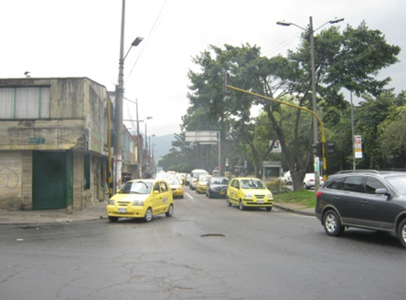 |  |  |  |  | 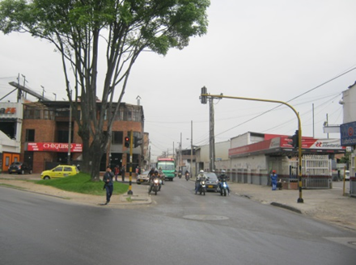

 |  | ACCESO OCCIDENTE |  |  |  |  | ACCESO ORIENTE

